ТЭНы
ТЭН для бойлеров косвенного нагрева и накопителей горячей воды Termica

Произведено в Китае.

 |  |  | Курс ЦБ+3%
АРТИКУЛ | МОДЕЛЬ | ГРУППА СКЛАДА | ЦЕНА | ОПИСАНИЕ | ФОТО

ТЭНы однофазные
 |  |  |  | · тип: муфтовый · однофазное подключение ~230 В · положение: универсальное (гор./верт.) · подключение: 1"1/2 НР с уплот. кольцом · материал трубок: медь · максимальное рабочее давление: 10 бар · встроенный термостат: 35...75 ±5°С · защита от замерзания · защита от перегрева · два светодиода для индикации работы · поставляется без кабеля и вилки · гарантия 12 месяцев | 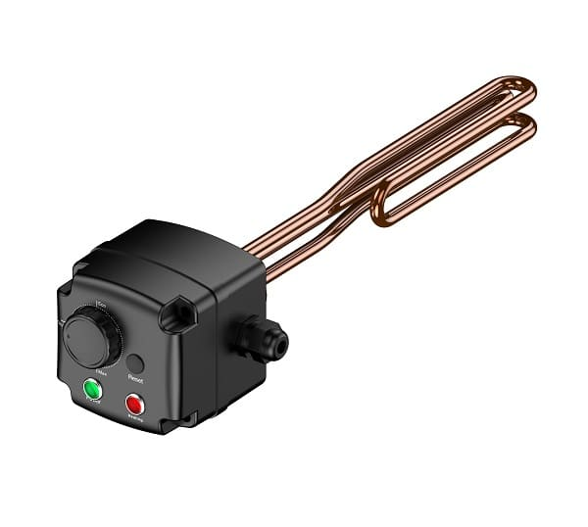

89011115 | ТЭН муфтовый Termica ESH 1,5 кВт 1"1/2 | Складская | 407.00CNY
89011120 | ТЭН муфтовый Termica ESH 2,0 кВт 1"1/2 | Складская | 439.00CNY
89011130 | ТЭН муфтовый Termica ESH 3,0 кВт 1"1/2 | Складская | 467.00CNY

ТЭНы универсальные (одно/трехфазные)
 |  |  |  | · тип: муфтовый · универсальное (одно/трехфазное) подключение ~230/400 В · положение: только горизонтальное · подключение: 1"1/2 НР с уплот. кольцом · материал трубок: медь · максимальное рабочее давление: 10 бар · встроенный термостат: 35...75 ±5°С · защита от замерзания · защита от перегрева · два светодиода для индикации работы · поставляется без кабеля и вилки · гарантия 12 месяцев | 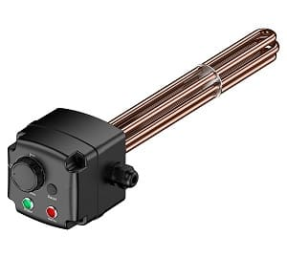

89011345 | ТЭН муфтовый Termica ESH 4,5 кВт 1"1/2 | Складская | 627.00CNY
89011360 | ТЭН муфтовый Termica ESH 6,0 кВт 1"1/2 | Складская | 686.00CNY
89011375 | ТЭН муфтовый Termica ESH 7,5 кВт 1"1/2 | Заказная | 731.00CNY

Обращаем ваше внимание на то, что данный прайс-лист носит информационный характер и ни при каких условиях не является публичной офертой,
определяемой ст. 437 ГК РФ. Для получения точной стоимости продукции обращайтесь к нашим менеджерам.

Таблица применения GEKON
 |  |  |  |  |  |  | Совместимость с Бойлерами Gekon
 |  |  |  |  |  | Старые артикулы | GKB1501N | GKB2001N | GKB3001N | GKB4001N | GKB5001N | GKB8001N | GKB10001N | GKB2002N | GKB3002N | GKB4002N | GKB5002N | GKB8002N | GKB10002N | GKB120TC | GKB200XL | GKB300XL | GKB400XL | GKB500XL | GKB800XL | GKB1000XL | GKB80WL | GKB100WL | GKB150WL | GKB200WL | GKB80WR | GKB100WR | GKB150WR | GKB200WR | GKB120WB | GKB150ZN | GKB200ZN | GKB300ZN | GKB400ZN | GKB500ZN | GKB800ZN | GKB1000ZN
Артикул | ТРУБЧАТЫЙ ЭЛЕКТРИЧЕСКИЙ НАГРЕВАТЕЛЬ | Производитель | Модель | Мощность | Питание | Длина Элемента | GK1501 | GK2001 | GK3001 | GK4001 | GK5001 | GK8001 | GK10001 | GK2002 | GK3002 | GK4002 | GK5002 | GK8002 | GK10002 | GK1201TC | GK2001XL | GK3001XL | GK4001XL | GK5001XL | GK8001XL | GK10001XL | GK801WL | GK1001WL | GK1501WL | GK2001WL | GK801WR | GK1001WR | GK1501WR | GK2001WR | GK1201WB | GK150 | GK200 | GK300 | GK400 | GK500 | GK800 | GK1000
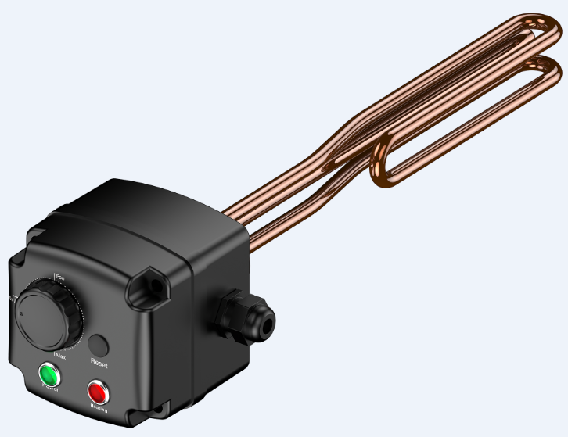
89011115 |  | Termica | ESH 1.5 | 1.5 | ~230 В | 280 | + | + | + | + | + | + | + | + | + | + | + | + | + | + | + | + | + | + | + | + | + | + | + | + | + | + | + | + | + | + | + | + | + | + | + | +
89011120 |  | Termica | ESH 2.0 | 2.0 | ~230 В | 280 | + | + | + | + | + | + | + | + | + | + | + | + | + | + | + | + | + | + | + | + | + | + | + | + | + | + | + | + | + | + | + | + | + | + | + | +
89011130 |  | Termica | ESH 3.0 | 3.0 | ~230 В | 360 | + | + | + | + | + | + | + | + | + | + | + | + | + | + | + | + | + | + | + | + | + | + | + | + | + | + | + | + | + | + | + | + | + | + | + | +
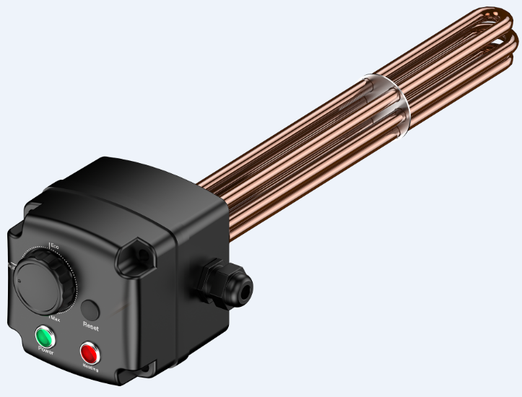
89011345 |  | Termica | ESH 4.5 | 4.5 | ~230/400 В | 350 | + | + | + | + | + | + | + | + | + | + | + | + | + | + | + | + | + | + | + | + | + | + | + | + | + | + | + | + | + | + | + | + | + | + | + | +
89011360 |  | Termica | ESH 6.0 | 6.0 | ~230/400 В | 450 | + | + | + | + | + | + | + | + | + | + | + | + | + | + | + | + | + | + | + | + | + | + | + | + | + | + | + | + | + | + | + | + | + | + | + | +
89011375 |  | Termica | ESH 7.5 | 7.5 | ~230/400 В | 570 | - | - | - | + | + | + | + | - | - | + | + | + | + | - | - | - | + | + | + | + | + | + | + | + | + | + | + | + | + | - | - | - | + | + | + | +

